Sayfa1
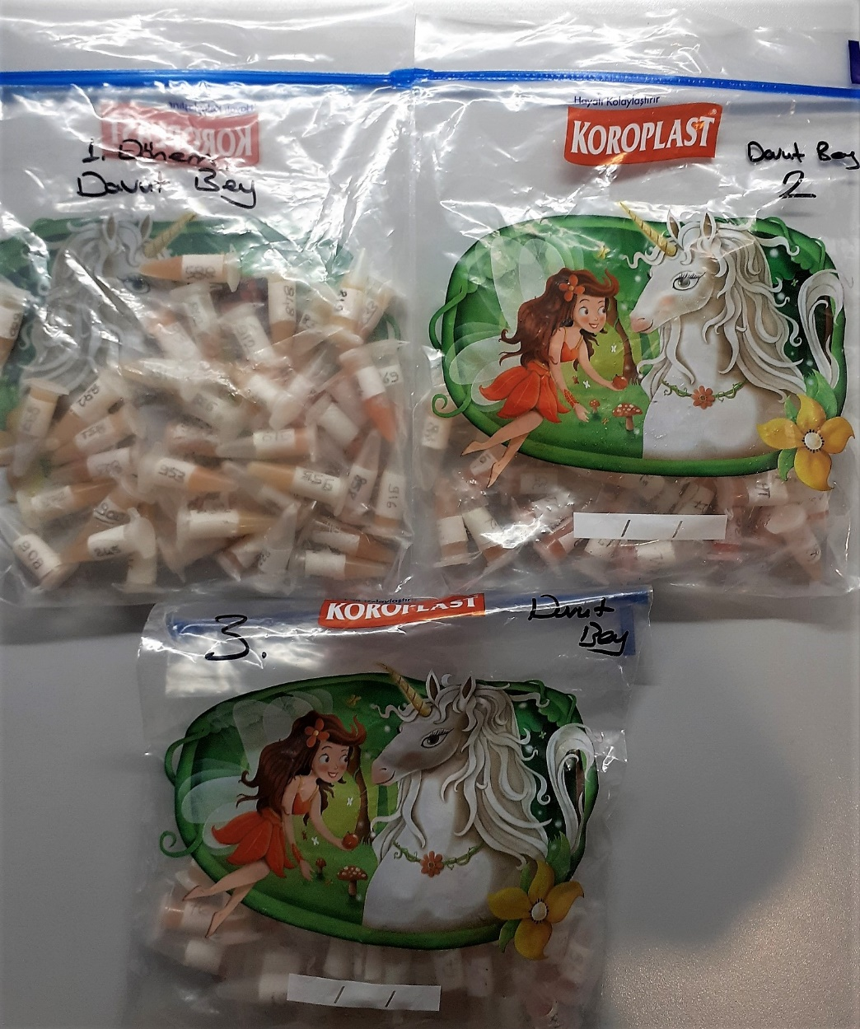
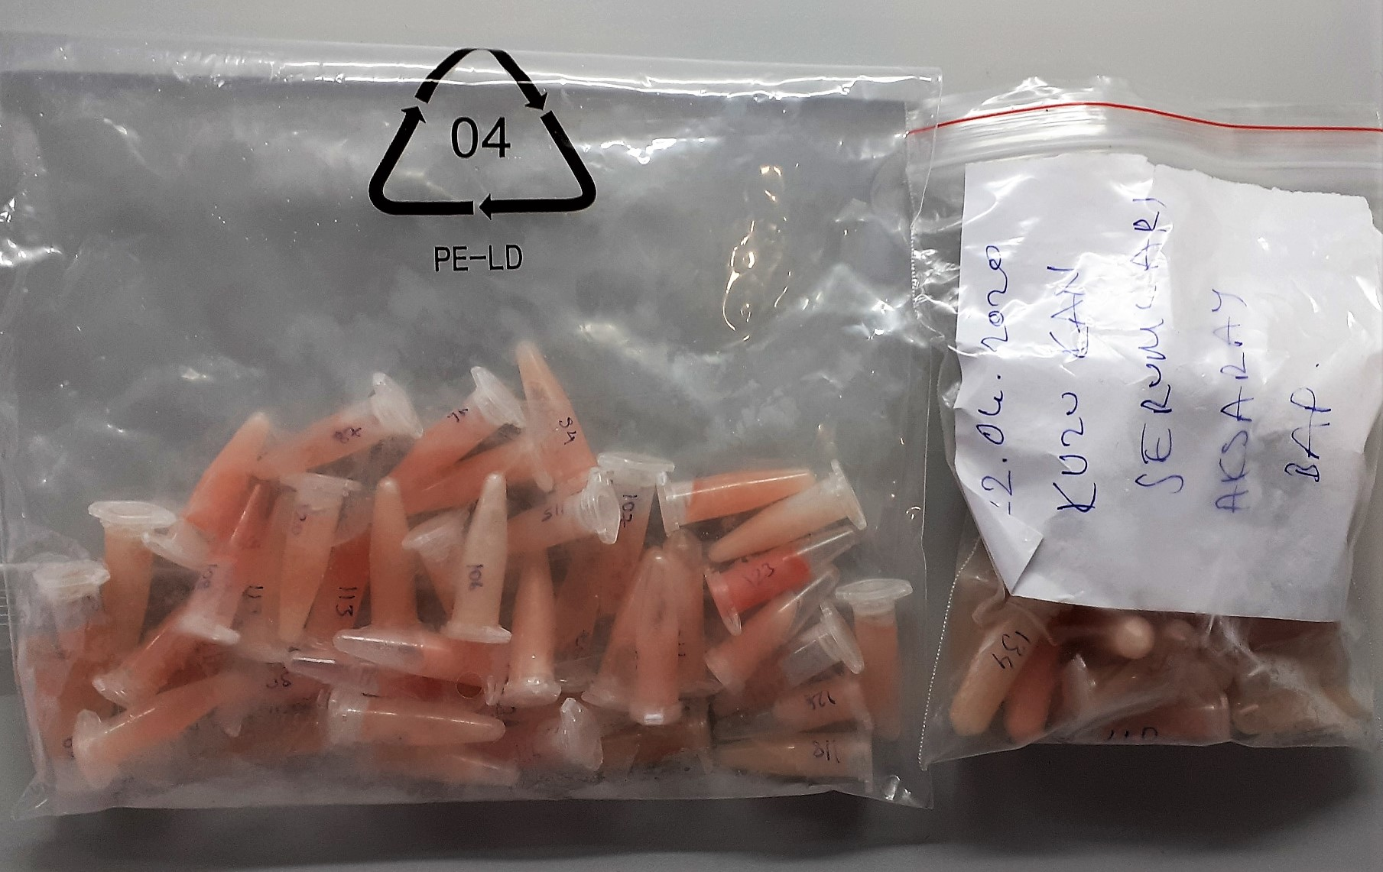
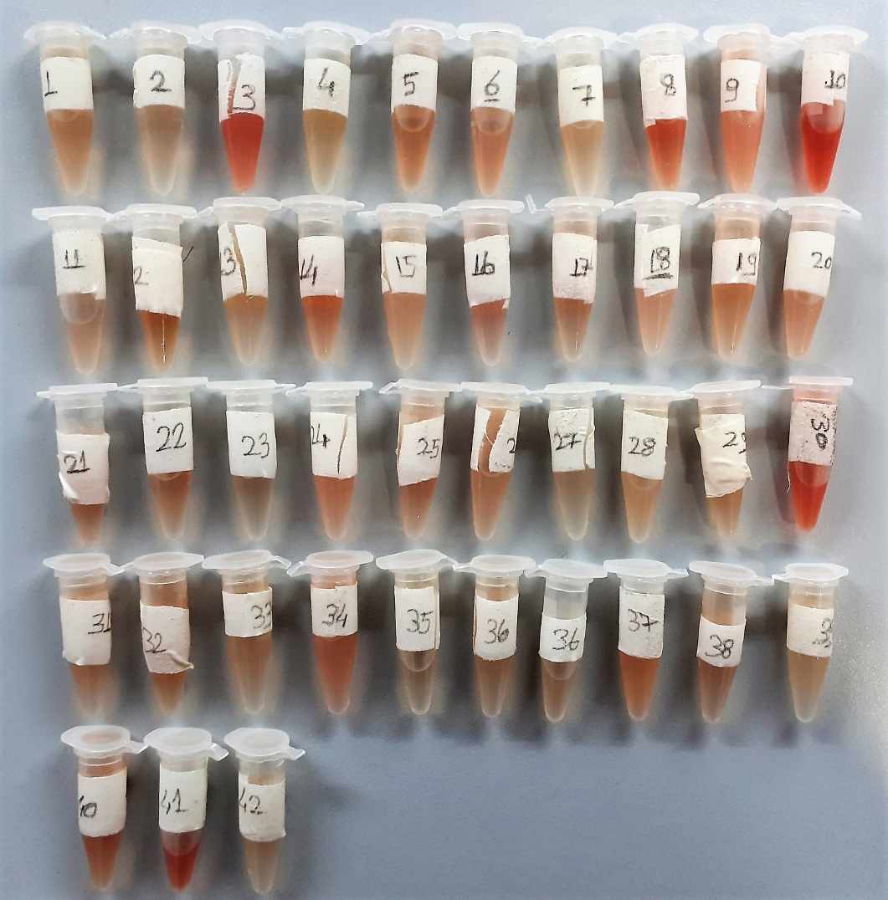
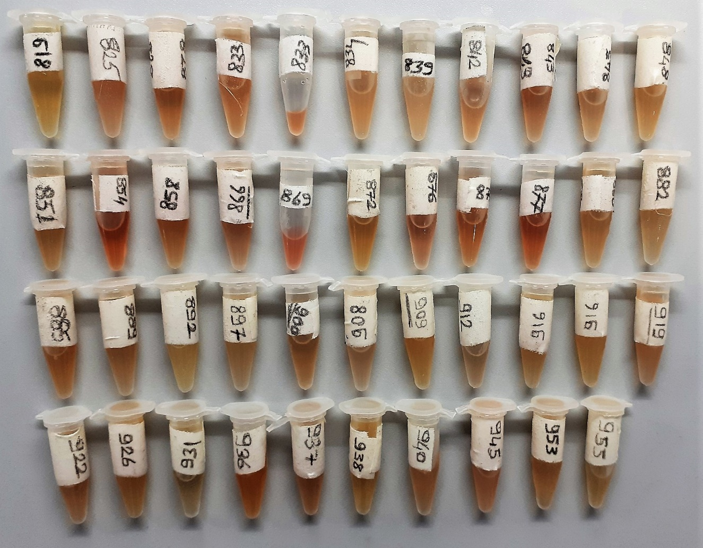
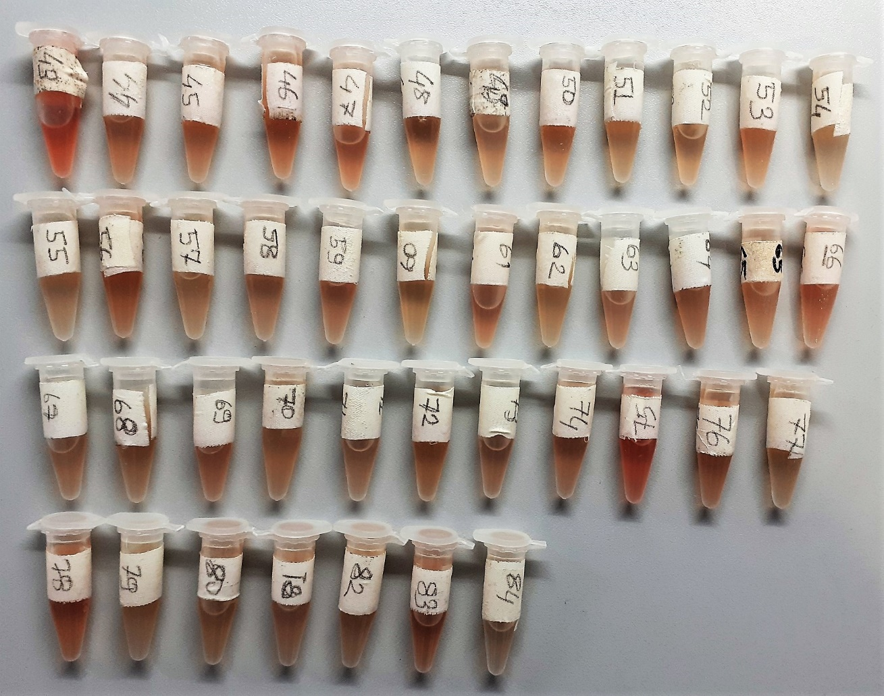
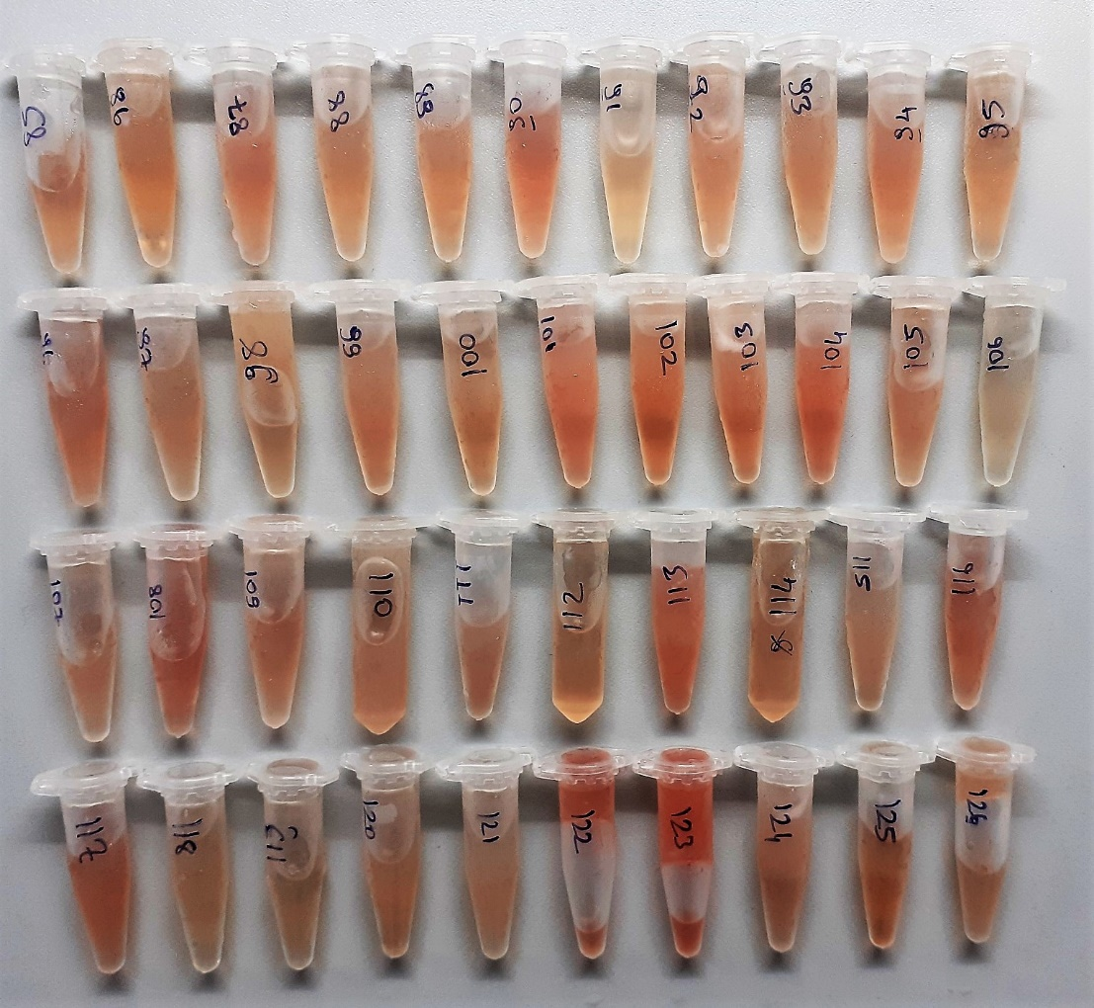
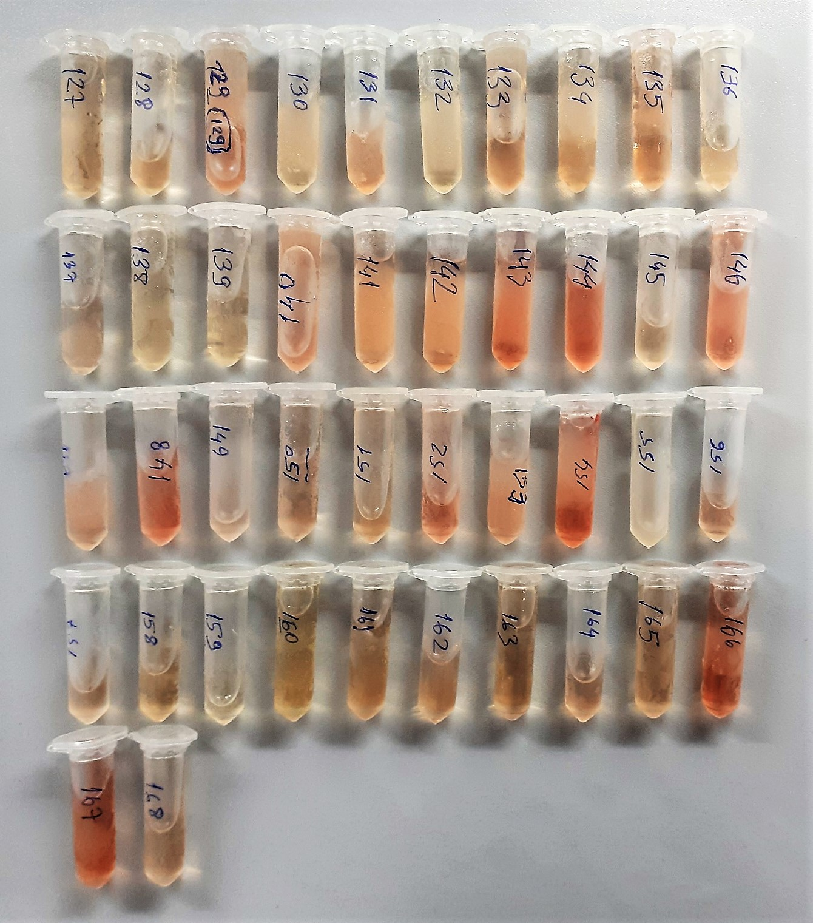
Numune Adı | TAS(mmol/L) | TOS (µmol/L) | OSI | PON-1(U/L) | TTL(µmol/L) | NTL(µmol/L) | Disülfit | IMA Abs (AU) | AST(U/L) | ALT( U/L) | ALP( U/L) | TP( g/dl) | ALB( g/dl) | MDA(nmol/L) | NOT
GRUP1-819 | 2.84 | 8.41 | 0.296 | 210 | 385 | 158 | 113.5 | 1.07 | 43 | 8 | 1755 | 7.94 | 2.54 | 2.296
GRUP1-825 | 2.86 | 15.8 | 0.552 | 131 | 455 | 194 | 130.5 | 0.42 | 50 | 10 | 1523 | 5.21 | 2.86 | 1.199 | lipemi
GRUP1-828 | 2.58 | 12.96 | 0.502 | 192 | 382 | 200 | 91 | 0.48 | 56 | 16 | 1149 | 6 | 2.78 | 0.726
GRUP1-833 | 2.72 | 13.58 | 0.499 | 209 | 429 | 209 | 110 | 0.21 | 63 | 15 | 1348 | 5.2 | 2.8 | 0.771
GRUP1-834 | 2.74 | 14.74 | 0.538 | 110 | 391 | 158 | 116.5 | 0.21 | 46 | 14 | 1140 | 4.78 | 2.66 | 1.353
GRUP1-839 | 2.86 | 16.1 | 0.563 | 87 | 395 | 222 | 86.5 | 0.24 | 53 | 11 | 1003 | 4.68 | 2.97 | 0.69 | lipemi
GRUP1-842 | 2.08 | 15.19 | 0.730 | 185 | 504 | 284 | 110 | 0.06 | 51 | 8 | 1150 | 5.11 | 3.11 | 0.748
GRUP1-843 | 1.59 | 16.39 | 1.031 | 43 | 560 | 153 | 203.5 | 0.74 | 62 | 11 | 1475 | 5.57 | 2.94 | 0.633
GRUP1-845 | 1.65 | 14.05 | 0.852 | 266 | 436 | 143 | 146.5 | 0.74 | 44 | 10 | 1424 | 5.09 | 2.74 | 0.98
GRUP1-848 | 2.03 | 13.07 | 0.644 | 98 | 465 | 171 | 147 | 0.27 | 33 | 6 | 947 | 4.57 | 2.84 | 0.653 | lipemi
GRUP1-851 | 1.22 | 14.14 | 1.159 | 81 | 395 | 139 | 128 | 0.8 | 17 | 5 | 1009 | 4.87 | 2.79 | 0.655
GRUP1-854 | 1.94 | 18.82 | 0.970 | 248 | 527 | 232 | 147.5 | 0.1 | 72 | 10 | 1199 | 5.09 | 2.75 | 0.363 | hemolizli
GRUP1-858 | 2.03 | 14.31 | 0.705 | 108 | 474 | 258 | 108 | 0.28 | 74 | 10 | 1970 | 5.66 | 3.36 | 0.756
GRUP1-866 | 2.1 | 11.34 | 0.540 | 53 | 351 | 195 | 78 | 0.86 | 21 | 11 | 1327 | 4.28 | 2.76 | 1.017
GRUP1-869 | 2.11 | 23.76 | 1.126 | 283 | 438 | 214 | 112 | 0.34 | 60 | 3 | 2360 | 4.1 | 2.77 | 1.414 | hemolizli
GRUP1-872 | 1.15 | 11.36 | 0.988 | 557 | 389 | 200 | 94.5 | 1.48 | 28 | 9 | 1078 | 4.94 | 2.94 | 1.009
GRUP1-876 | 2.17 | 17.08 | 0.787 | 207 | 547 | 219 | 164 | 0.32 | 52 | 9 | 931 | 7.05 | 3.19 | 0.865 | hafif hemolizli
GRUP1-877 | 2.11 | 14.17 | 0.672 | 33 | 474 | 120 | 177 | 0.62 | 39 | 6 | 837 | 4.55 | 2.57 | 0.749
GRUP1-880 | 2.2 | 10.73 | 0.488 | 176 | 384 | 224 | 80 | 0.4 | 22 | 7 | 1552 | 4.33 | 2.83 | 0.561
GRUP1-882 | 1.2 | 9.95 | 0.829 | 218 | 371 | 152 | 109.5 | 0.62 | 48 | 6 | 1836 | 4.82 | 2.62 | 1.07
GRUP1-885 | 1.12 | 10.97 | 0.979 | 255 | 389 | 185 | 102 | 0.44 | 62 | 13 | 2221 | 5.23 | 2.56 | 0.609
GRUP1-889 | 0.91 | 10.94 | 1.202 | 379 | 335 | 190 | 72.5 | 0.4 | 71 | 7 | 1588 | 4.27 | 2.86 | 0.465
GRUP1-892 | 2.1 | 13,,38 | 0.637 | 221 | 530 | 211 | 159.5 | 0.94 | 51 | 13 | 1940 | 5.34 | 3.19 | 0.959 | lipemi
GRUP1-897 | 2.12 | 9.18 | 0.433 | 76 | 478 | 209 | 134.5 | 0.43 | 70 | 11 | 1139 | 4.98 | 2.94 | 0.523
GRUP1-900 | 1.13 | 11.43 | 1.012 | 138 | 431 | 206 | 112.5 | 0.79 | 43 | 8 | 1163 | 4.94 | 2.83 | 0.491
GRUP1-908 | 1.89 | 10.06 | 0.532 | 42 | 361 | 183 | 89 | 0.96 | 30 | 16 | 1364 | 5.34 | 2.57 | 0.478
GRUP1-909 | 1.11 | 13.46 | 1.213 | 405 | 588 | 295 | 146.5 | 0.19 | 71 | 12 | 2814 | 6.18 | 3.28 | 0.973
GRUP1-912 | 1.77 | 10.57 | 0.597 | 303 | 369 | 172 | 98.5 | 0.45 | 51 | 13 | 1491 | 5.42 | 2.51 | 1.166
GRUP1-916 | 0.97 | 11.63 | 1.199 | 140 | 365 | 175 | 95 | 0.59 | 48 | 13 | 1618 | 4.41 | 2.68 | 1.292
GRUP1-919 | 0.93 | 13.35 | 1.435 | 213 | 440 | 210 | 115 | 0.47 | 38 | 12 | 1567 | 4.67 | 2.79 | 1.171
GRUP1-922 | 1.15 | 10.54 | 0.917 | 63 | 394 | 244 | 75 | 1.17 | 19 | 17 | 1940 | 4.96 | 2.84 | 1.988
GRUP1-926 | 1 | 13.11 | 1.311 | 177 | 631 | 354 | 138.5 | 0.95 | 75 | 16 | 2509 | 6.88 | 3.5 | 1.192
GRUP1-931 | 0.85 | 8.71 | 1.025 | 35 | 453 | 288 | 82.5 | 1.22 | 16 | 13 | 950 | 4.43 | 3.08 | 0.717
GRUP1-936 | 0.91 | 13.36 | 1.468 | 271 | 399 | 211 | 94 | 0.92 | 45 | 18 | 1908 | 4.81 | 2.64 | 0.798
GRUP1-937 | 0.92 | 15.06 | 1.637 | 26 | 462 | 269 | 96.5 | 1.23 | 35 | 14 | 1638 | 5.55 | 3.07 | 2.01
GRUP1-938 | 0.85 | 11.38 | 1.339 | 107 | 376 | 214 | 81 | 0.29 | 45 | 18 | 1310 | 4.64 | 2.59 | 1.076
GRUP1-940 | 0.78 | 10.1 | 1.295 | 80 | 378 | 171 | 103.5 | 0.81 | 82 | 16 | 1290 | 6.35 | 2.66 | 0.706
GRUP1-945 | 0.84 | 14.29 | 1.701 | 29 | 465 | 171 | 147 | 1.15 | 36 | 10 | 1297 | 5.54 | 2.56 | 0.54 | lipemi
GRUP1-953 | 1.01 | 13.76 | 1.362 | 45 | 461 | 233 | 114 | 1.06 | 43 | 12 | 1897 | 5.82 | 3.15 | 1.666
GRUP1-955 | 0.81 | 8.87 | 1.095 | 26 | 313 | 168 | 72.5 | 1.01 | 49 | 12 | 1130 | 4.55 | 2.65 | 1.463
GRUP2-1 | 1.78 | 10.25 | 0.576 | 1209 | 480 | 301 | 89.5 | 0.91 | 77 | 28 | 1325 | 8.05 | 3.28 | 2.142
GRUP2-2 | 2.86 | 8.85 | 0.309 | 248 | 445 | 277 | 84 | 1.62 | 43 | 15 | 770 | 5.29 | 3.26 | 1.518
GRUP2-3 | 2.82 | 23.48 | 0.833 | 1175 | 642 | 426 | 108 | 0.19 | 86 | 24 | 1470 | 5.65 | 3.52 | 1.2 | hemolizli
GRUP2-4 | 1.59 | 7.55 | 0.475 | 1175 | 341 | 242 | 49.5 | 1.16 | 74 | 14 | 1151 | 4.68 | 3.02 | 1.586
GRUP2-5 | 2.86 | 13.34 | 0.466 | 940 | 456 | 286 | 85 | 1.01 | 71 | 15 | 931 | 4.8 | 3.22 | 0.633
GRUP2-6 | 2.85 | 15.3 | 0.537 | 497 | 447 | 270 | 88.5 | 0.81 | 61 | 15 | 1545 | 4.45 | 3.16 | 0.768
GRUP2-7 | 2.8 | 9.04 | 0.323 | 746 | 472 | 317 | 77.5 | 0.73 | 79 | 25 | 855 | 4.98 | 3.18 | 1.505
GRUP2-8 | 2.86 | 16.7 | 0.584 | 1246 | 515 | 322 | 96.5 | 0.85 | 69 | 25 | 2069 | 4.73 | 3.22 | 1.371 | hafif hemolizli
GRUP2-9 | 1.95 | 20.27 | 1.039 | 1205 | 617 | 271 | 173 | 0.46 | 62 | 21 | 945 | 4.73 | 3.16 | 1.358 | lipemi
GRUP2-10 | 2.45 | 27.84 | 1.136 | 1112 | 610 | 330 | 140 | 0.74 | 62 | 26 | 945 | 4.57 | 3.1 | 1.189 | yüksek hemolizli
GRUP2-11 | 2.35 | 14.46 | 0.615 | 881 | 456 | 307 | 74.5 | 0.91 | 63 | 27 | 740 | 5.28 | 3.3 | 1.117
GRUP2-12 | 1.33 | 11.37 | 0.855 | 1229 | 417 | 334 | 41.5 | 0.88 | 83 | 23 | 1060 | 4.58 | 3.25 | 0.969
GRUP2-13 | 2.13 | 10.43 | 0.490 | 1227 | 564 | 201 | 181.5 | 1.06 | 60 | 15 | 1036 | 4.55 | 3.04 | 1.794 | lipemi
GRUP2-14 | 2.29 | 14.01 | 0.612 | 466 | 519 | 215 | 152 | 1.15 | 52 | 19 | 752 | 4.2 | 3.07 | 1.058
GRUP2-15 | 2.24 | 13.58 | 0.606 | 1453 | 663 | 304 | 179.5 | 0.35 | 57 | 23 | 1612 | 4.85 | 3.47 | 0.968 | lipemi
GRUP2-16 | 1.32 | 14.56 | 1.103 | 604 | 585 | 212 | 186.5 | 0.77 | 36 | 14 | 773 | 4.42 | 3.04 | 1.826
GRUP2-17 | 2.08 | 13.51 | 0.650 | 1235 | 453 | 275 | 89 | 0.89 | 134 | 35 | 866 | 4.12 | 3.18 | 0.702
GRUP2-18 | 2.22 | 16.9 | 0.761 | 781 | 674 | 338 | 168 | 0.42 | 63 | 19 | 933 | 4.71 | 3.55 | 2.162 | lipemi
GRUP2-19 | 1.43 | 10.47 | 0.732 | 737 | 476 | 303 | 86.5 | 1.09 | 52 | 19 | 1053 | 4.25 | 3.17 | 1.843
GRUP2-20 | 2.4 | 14.48 | 0.603 | 581 | 503 | 259 | 122 | 0.53 | 56 | 24 | 849 | 4.45 | 3.11 | 0.761
GRUP2-21 | 2.27 | 15.81 | 0.696 | 696 | 523 | 305 | 109 | 0.7 | 60 | 17 | 986 | 5.08 | 3.29 | 1.099
GRUP2-22 | 1.29 | 10.09 | 0.782 | 1309 | 466 | 268 | 99 | 0.42 | 62 | 16 | 2092 | 4.78 | 3.32 | 2.051
GRUP2-23 | 1.24 | 10.01 | 0.807 | 454 | 511 | 266 | 122.5 | 1.16 | 62 | 12 | 670 | 4.29 | 3.13 | 0.263
GRUP2-24 | 2.3 | 16.3 | 0.709 | 1528 | 596 | 263 | 166.5 | 0.41 | 90 | 22 | 1148 | 4.44 | 3.17 | 1.881 | lipemi
GRUP2-25 | 1.57 | 14.79 | 0.942 | 553 | 567 | 366 | 100.5 | 1.04 | 80 | 19 | 1019 | 5.07 | 3.54 | 1.488
GRUP2-26 | 1.27 | 14.54 | 1.145 | 1574 | 446 | 215 | 115.5 | 0.74 | 73 | 11 | 1360 | 4.41 | 3.19 | 0.981 | lipemi
GRUP2-27 | 1.43 | 11.96 | 0.836 | 953 | 532 | 374 | 79 | 1.11 | 49 | 22 | 1655 | 5.22 | 3.75 | 1.139
GRUP2-28 | 1.16 | 12.53 | 1.080 | 1635 | 559 | 293 | 133 | 1.18 | 70 | 27 | 2015 | 5.25 | 3.48 | 2.033 | lipemi
GRUP2-29 | 2.27 | 10.01 | 0.441 | 817 | 445 | 231 | 107 | 1.05 | 55 | 13 | 1459 | 4.68 | 3.18 | 1.099
GRUP2-30 | 2.23 | 34.28 | 1.537 | 1053 | 665 | 265 | 200 | 0.17 | 72 | 18 | 1480 | 4.76 | 3.37 | 1.878 | hemolizli
GRUP2-31 | 1.19 | 12.02 | 1.010 | 732 | 523 | 291 | 116 | 0.84 | 66 | 19 | 1117 | 4.15 | 3.1 | 1.331
GRUP2-32 | 1.22 | 12.31 | 1.009 | 1032 | 474 | 282 | 96 | 0.13 | 94 | 24 | 2447 | 5.12 | 3.34 | 1.908
GRUP2-33 | 1.14 | 11.34 | 0.995 | 1513 | 380 | 187 | 96.5 | 1.43 | 148 | 37 | 630 | 3.91 | 2.99 | 1.27
GRUP2-34 | 1.16 | 17.95 | 1.547 | 774 | 528 | 288 | 120 | 0.63 | 51 | 18 | 1837 | 4.79 | 3.4 | 1.427 | lipemi
GRUP2-35 | 1.19 | 9.23 | 0.776 | 1477 | 456 | 286 | 85 | 1.59 | 198 | 43 | 3263 | 4 | 3.12 | 1.213
GRUP2-36 | 1.17 | 12.81 | 1.095 | 259 | 590 | 301 | 144.5 | 1.05 | 115 | 28 | 1285 | 5.23 | 3.52 | 1.592
GRUP2-37 | 0.91 | 14.6 | 1.604 | 892 | 441 | 257 | 92 | 0.1 | 52 | 20 | 1585 | 4.49 | 3.22 | 1.56 | lipemi
GRUP2-38 | 0.99 | 11.31 | 1.142 | 983 | 535 | 314 | 110.5 | 0.87 | 160 | 37 | 1480 | 4.85 | 3.41 | 1.447
GRUP2-39 | 1.15 | 9.7 | 0.843 | 671 | 502 | 247 | 127.5 | 0.87 | 79 | 30 | 863 | 4.37 | 3.17 | 1.765 | lipemi
GRUP2-40 | 1.08 | 14.7 | 1.361 | 817 | 426 | 269 | 78.5 | 0.83 | 55 | 22 | 2044 | 4.23 | 3.27 | 1.962 | hafif hemolizli
GRUP2-41 | 2.86 | 28.13 | 0.984 | 1384 | 577 | 285 | 146 | 1.33 | 119 | 41 | 1653 | 8.18 | 3 | Y.N | yüksek hemolizli
GRUP2-42 | 2.88 | 13.39 | 0.465 | 1536 | 487 | 278 | 104.5 | 0.55 | 98 | 32 | 2406 | 5.8 | 3.47 | 2.132 | lipemi
GRUP3-43 | 2.76 | 23.26 | 0.843 | 983 | 565 | 349 | 108 | 0.95 | 88 | 20 | 1285 | 5.09 | 3.34 | 1.607 | yüksek hemolizli
GRUP3-44 | 2.84 | 11.57 | 0.407 | 234 | 431 | 283 | 74 | 1.52 | 114 | 23 | 628 | 4.98 | 3.22 | 1.824
GRUP3-45 | 2.86 | 12.24 | 0.428 | 1179 | 581 | 341 | 120 | 1.31 | 97 | 13 | 1106 | 5.59 | 3.69 | 2.036 | lipemi
GRUP3-46 | 2.85 | 10.66 | 0.374 | 965 | 438 | 321 | 58.5 | 1.22 | 86 | 22 | 935 | 4.67 | 3.19 | 1.937
GRUP3-47 | 2.87 | 12.62 | 0.440 | 948 | 474 | 377 | 48.5 | 0.6 | 88 | 17 | 1070 | 4.92 | 3.47 | 0.69 | hafif hemolizli
GRUP3-48 | 2.28 | 10.42 | 0.457 | 251 | 537 | 284 | 126.5 | 1.78 | 265 | 41 | 176 | 5.03 | 3.2 | 0.572
GRUP3-49 | 2.17 | 8.92 | 0.411 | 690 | 469 | 286 | 91.5 | 1.65 | 84 | 21 | 867 | 4.43 | 3.1 | 0.883
GRUP3-50 | 2.56 | 8.8 | 0.344 | 1214 | 473 | 270 | 101.5 | 1.79 | 76 | 19 | 1625 | 4.58 | 3.23 | 2.224
GRUP3-51 | 1.6 | 8.16 | 0.510 | 883 | 478 | 302 | 88 | 1.45 | 92 | 21 | 889 | 4.35 | 3.1 | 1.28
GRUP3-52 | 2.57 | 7.91 | 0.308 | 1032 | 360 | 258 | 51 | 0.94 | 75 | 16 | 745 | 4.06 | 3.01 | 0.996
GRUP3-53 | 2.3 | 12.05 | 0.524 | 922 | 507 | 337 | 85 | 0.95 | 104 | 29 | 817 | 5.13 | 3.47 | 1.892 | hemolizli
GRUP3-54 | 2.48 | 12.15 | 0.490 | 1155 | 543 | 336 | 103.5 | 1.32 | 74 | 19 | 932 | 5.33 | 3.49 | 1.732
GRUP3-55 | 2.52 | 8.25 | 0.327 | 1200 | 444 | 278 | 83 | 1.21 | 81 | 14 | 628 | 4.56 | 3.16 | 1.306
GRUP3-56 | 2.53 | 13.79 | 0.545 | 369 | 515 | 325 | 95 | 0.76 | 58 | 17 | 557 | 4.64 | 3.28 | 0.891 | hemolizli
GRUP3-57 | 2.35 | 9.97 | 0.424 | 1304 | 596 | 384 | 106 | 0.66 | 120 | 24 | 1024 | 5.32 | 3.79 | 1.723 | lipemi
GRUP3-58 | 1.53 | 10.46 | 0.684 | 417 | 642 | 295 | 173.5 | 1.34 | 88 | 19 | 416 | 5.02 | 3.19 | 1.041
GRUP3-59 | 2.31 | 13.03 | 0.564 | 1287 | 550 | 417 | 66.5 | 1.49 | 384 | 91 | 471 | 5.12 | 3.45 | 1.191 | hemolizli
GRUP3-60 | 2.27 | 6.38 | 0.281 | 673 | 512 | 322 | 95 | 1.55 | 98 | 20 | 553 | 4.24 | 3.26 | 2.173
GRUP3-61 | 2.430 | 11.95 | 0.492 | 718 | 470 | 329 | 70.5 | 1.13 | 124 | 26 | 1023 | 4.23 | 3.22 | 1.022 | hafif hemolizli
GRUP3-62 | 1.470 | 8.36 | 0.569 | 546 | 441 | 325 | 58 | 1.01 | 126 | 30 | 799 | 4.46 | 3.17 | 0.711 | lipemi
GRUP3-63 | 2.48 | 15.92 | 0.642 | 744 | 555 | 336 | 109.5 | 0.54 | 76 | 22 | 753 | 5.33 | 3.42 | 0.585 | lipemi
GRUP3-64 | 1.59 | 13.1 | 0.824 | 1270 | 533 | 291 | 121 | 1.17 | 117 | 20 | 1611 | 5.22 | 3.52 | 1.952 | hemolizli
GRUP3-65 | 1.33 | 10.96 | 0.824 | 626 | 497 | 241 | 128 | 1.21 | 81 | 20 | 784 | 4.21 | 3.2 | 1.478
GRUP3-66 | 2.65 | 13.54 | 0.511 | 1484 | 601 | 383 | 109 | 0.92 | 159 | 34 | 1205 | 5.04 | 3.62 | 0.922 | hemolizli
GRUP3-67 | 1.28 | 12.57 | 0.982 | 556 | 513 | 390 | 61.5 | 0.6 | 117 | 21 | 779 | 4.67 | 3.42 | 1.838 | hemolizli
GRUP3-68 | 2.25 | 7.76 | 0.345 | 1296 | 358 | 235 | 61.5 | 1.58 | 91 | 10 | 885 | 3.98 | 3.07 | 0.999
GRUP3-69 | 1.55 | 14.06 | 0.907 | 731 | 578 | 329 | 124.5 | 0.94 | 98 | 29 | 742 | 5.49 | 3.43 | 1.547 | hemolizli
GRUP3-70 | 1.35 | 10.09 | 0.747 | 1007 | 408 | 258 | 75 | 1.07 | 305 | 73 | 946 | 4.03 | 3.11 | 2.127
GRUP3-71 | 1.47 | 12.51 | 0.851 | 461 | 422 | 238 | 92 | 1.15 | 83 | 16 | 1076 | 4.38 | 3.05 | 1.196 | lipemi
GRUP3-72 | 1.17 | 10.43 | 0.891 | 984 | 460 | 355 | 52.5 | 1.02 | 91 | 18 | 1205 | 4.46 | 3.45 | 1.303
GRUP3-73 | 1.09 | 10.55 | 0.968 | 442 | 517 | 282 | 117.5 | 1.4 | 97 | 21 | 408 | 4.25 | 3.12 | 2.248
GRUP3-74 | 1.43 | 13.31 | 0.931 | 1067 | 600 | 438 | 81 | 1.66 | 121 | 34 | 1712 | 5.87 | 3.9 | 1.044
GRUP3-75 | 1.23 | 23.15 | 1.882 | 1530 | 623 | 382 | 120.5 | 1.65 | 349 | 103 | 627 | 4.79 | 3.46 | 0.974 | hemolizli
GRUP3-76 | 1.07 | 12.61 | 1.179 | 578 | 510 | 361 | 74.5 | 1.05 | 186 | 50 | 917 | 4.32 | 3.27 | 0.911 | lipemi
GRUP3-77 | 1.06 | 7.15 | 0.675 | 1408 | 396 | 302 | 47 | 1.26 | 141 | 32 | 1983 | 4.11 | 3.3 | 0.96
GRUP3-78 | 1.04 | 12.1 | 1.163 | 191 | 412 | 282 | 65 | 1.29 | 232 | 55 | 892 | 3.91 | 3.1 | 1.316 | hafif hemolizli
GRUP3-79 | 1.05 | 9.97 | 0.950 | 596 | 388 | 240 | 74 | 0.93 | 64 | 20 | 875 | 3.76 | 3 | 1.254
GRUP3-80 | 1.14 | 7.83 | 0.687 | 841 | 435 | 335 | 50 | 1.35 | 152 | 47 | 1297 | 4.22 | 3.22 | 1.237
GRUP3-81 | 1.01 | 10.12 | 1.002 | 496 | 377 | 266 | 55.5 | 1.44 | 265 | 85 | 438 | 5.09 | 2.86 | 0.852
GRUP3-82 | 1.09 | 9.2 | 0.844 | 669 | 466 | 311 | 77.5 | 1.43 | 103 | 33 | 970 | 4.44 | 3.38 | 1.871
GRUP3-83 | 1 | 11.62 | 1.162 | 1321 | 425 | 245 | 90 | 1.08 | 327 | 90 | 751 | 3.93 | 2.9 | 1.976
GRUP3-84 | 0.93 | 8.76 | 0.942 | 1442 | 352 | 319 | 16.5 | 0.67 | 95 | 24 | 1058 | 4.09 | 3.01 | 0.651
GRUP4-85 | 1.58 | 11.14 | 0.705 | 998 | 472 | 326 | 73 | 1.99 | 86 | 26 | 1286 | 7.67 | 3.11 | 1.963
GRUP4-86 | 2.86 | 8.46 | 0.296 | 226 | 418 | 302 | 58 | 1.56 | 411 | 70 | 486 | 5.22 | 3.15 | 0.847
GRUP4-87 | 2.86 | 10.68 | 0.373 | 718 | 390 | 297 | 46.5 | 0.27 | 64 | 19 | 498 | 4.42 | 2.78 | 0.703
GRUP4-88 | 2.86 | 8.88 | 0.310 | 540 | 431 | 272 | 79.5 | 1.18 | 184 | 45 | 510 | 3.85 | 2.78 | 0.476
GRUP4-89 | 2.84 | 9.87 | 0.348 | 794 | 477 | 349 | 64 | 1.01 | 96 | 20 | 688 | 4.46 | 3.19 | 1.797
GRUP4-90 | 2.86 | 10.82 | 0.378 | 291 | 501 | 210 | 145.5 | 1.17 | 6 | 27 | 358 | 5.16 | 2.71 | 1.037
GRUP4-91 | 2.4 | 11.68 | 0.487 | 605 | 435 | 275 | 80 | 1.57 | 89 | 21 | 743 | 3.86 | 2.84 | 0.425
GRUP4-92 | 1.85 | 11.1 | 0.600 | 907 | 421 | 283 | 69 | 1.01 | 64 | 8 | 902 | 4.14 | 2,,82 | 0.614
GRUP4-93 | 1.54 | 10.28 | 0.668 | 905 | 494 | 320 | 87 | 1.44 | 100 | 26 | 649 | 4.37 | 2.94 | 0.574
GRUP4-94 | 1.46 | 10.81 | 0.740 | 188 | 440 | 190 | 125 | 1.25 | 92 | 25 | 702 | 3.32 | 2.6 | 0.799
GRUP4-95 | 1.36 | 10.21 | 0.751 | 530 | 401 | 243 | 79 | 1.12 | 80 | 20 | 816 | 4.25 | 2.93 | 0.379
GRUP4-96 | 1.21 | 13.58 | 1.122 | 678 | 474 | 255 | 109.5 | 0.96 | 71 | 23 | 728 | 4.39 | 2.92 | 0.677
GRUP4-97 | 1.23 | 10.9 | 0.886 | 793 | 488 | 240 | 124 | 1.07 | 62 | 13 | 516 | 4.43 | 2.73 | 0.399
GRUP4-98 | 2.34 | 7.79 | 0.333 | 341 | 909 | 317 | 296 | 0.67 | 69 | 17 | 537 | 3.94 | 2.93 | 0.367
GRUP4-99 | 2.38 | 9.74 | 0.409 | 920 | 454 | 318 | 68 | 0.69 | 89 | 29 | 912 | 4.2 | 3.07 | 0.718
GRUP4-100 | 1.56 | 7.27 | 0.466 | 519 | 482 | 256 | 113 | 1.08 | 122 | 35 | 693 | 4.19 | 2.93 | 1.184
GRUP4-101 | 2.63 | 13.45 | 0.511 | 952 | 442 | 254 | 94 | 1.09 | 93 | 32 | 803 | 4.1 | 2.83 | 0.652 | lipemi
GRUP4-102 | 2.62 | 9.44 | 0.360 | 490 | 459 | 336 | 61.5 | 0.84 | 89 | 22 | 654 | 4.11 | 2.93 | 1.063
GRUP4-103 | 2.39 | 9.39 | 0.393 | 620 | 581 | 355 | 113 | 1.12 | 93 | 19 | 1146 | 3.88 | 3.15 | 1.129
GRUP4-104 | 1.65 | 12.94 | 0.784 | 410 | 520 | 301 | 109.5 | 1.43 | 92 | 21 | 632 | 4.09 | 2.93 | 1.27
GRUP4-105 | 1.5 | 10.93 | 0.729 | 339 | 534 | 281 | 126.5 | 1.41 | 300 | 45 | 527 | 4.48 | 2.99 | 0.769
GRUP4-106 | 1.47 | 7.05 | 0.480 | 1032 | 531 | 275 | 128 | 1.55 | 129 | 16 | 769 | 4.67 | 3.07 | 0.662
GRUP4-107 | 1.34 | 11.3 | 0.843 | 745 | 448 | 255 | 96.5 | 1.12 | 95 | 28 | 711 | 3.94 | 2.85 | 0.892
GRUP4-108 | 2.39 | 18.07 | 0.756 | 1306 | 538 | 304 | 117 | 0.51 | 112 | 27 | 481 | 4.11 | 3.13 | 0.722 | hafif hemolizli
GRUP4-109 | 1.33 | 10.23 | 0.769 | 466 | 387 | 238 | 74.5 | 0.72 | 59 | 15 | 477 | 3.36 | 2.76 | 0.548
GRUP4-110 | 1.33 | 9.26 | 0.696 | 1117 | 402 | 217 | 92.5 | 1 | 89 | 13 | 614 | 3.91 | 2.89 | 2.38 | lipemi
GRUP4-111 | 1.36 | 8.78 | 0.646 | 574 | 556 | 254 | 151 | 0.35 | 124 | 32 | 506 | 4.57 | 2.77 | 2.268
GRUP4-112 | 1.15 | 8.98 | 0.781 | 1118 | 474 | 341 | 66.5 | 0.98 | 202 | 34 | 1218 | 3.91 | 3.18 | 0.564
GRUP4-113 | 1.04 | 13.87 | 1.334 | 500 | 586 | 298 | 144 | 0.26 | 85 | 21 | 953 | 3.92 | 3.07 | 0.949 | hafif hemolizli
GRUP4-114 | 1.15 | 8.71 | 0.757 | 650 | 420 | 267 | 76.5 | 1.52 | 80 | 5 | 874 | 3.65 | 2.95 | 0.892
GRUP4-115 | 1.1 | 9.14 | 0.831 | 487 | 462 | 279 | 91.5 | 1.55 | 133 | 26 | 594 | 3.91 | 2.89 | 0.63
GRUP4-116 | 1.26 | 11.84 | 0.940 | 861 | 519 | 275 | 122 | 1.08 | 78 | 21 | 925 | 4.8 | 2.92 | 1.909
GRUP4-117 | 1.11 | 12.25 | 1.104 | 1101 | 468 | 276 | 96 | 1.43 | 92 | 18 | 518 | 3.65 | 2.91 | 1.331
GRUP4-118 | 1.08 | 8.61 | 0.797 | 576 | 401 | 312 | 44.5 | 1.42 | 114 | 35 | 712 | 3.82 | 3.07 | 0.88
GRUP4-119 | 1.01 | 7.18 | 0.711 | 1244 | 418 | 315 | 51.5 | 1.26 | 116 | 22 | 1491 | 3.96 | 3.09 | 0.787
GRUP4-120 | 1.1 | 8.95 | 0.814 | 178 | 428 | 270 | 79 | 1.27 | 125 | 35 | 763 | 3.94 | 3.01 | 2.006
GRUP4-121 | 1.07 | 8.09 | 0.756 | 586 | 479 | 237 | 121 | 1.19 | 69 | 18 | 611 | 3.55 | 2.85 | 1.169
GRUP4-122 | 1.03 | 15.11 | 1.467 | 633 | 514 | 328 | 93 | 0.92 | 319 | 87 | 669 | 3.91 | 3.08 | 1.719 | hafif hemolizli
GRUP4-123 | 1.2 | 17.21 | 1.434 | 549 | 497 | 321 | 88 | 0.7 | 144 | 34 | 615 | 3.97 | 3.09 | 1.403 | hemolizli
GRUP4-124 | 1.09 | 12.71 | 1.166 | 623 | 444 | 274 | 85 | 1.09 | 259 | 76 | 571 | 3.84 | 2.93 | 1.717
GRUP4-125 | 2.86 | 9.29 | 0.325 | 1182 | 365 | 254 | 55.5 | 2.16 | 502 | 179 | 1027 | 8.04 | 2.82 | 1.331
GRUP4-126 | 2.35 | 11.59 | 0.493 | 1179 | 361 | 237 | 62 | 0.8 | 89 | 25 | 882 | 4.76 | 2.8 | 2.23
GRUP5-127 | 1.9 | 6.35 | 0.334 | 801 | 342 | 294 | 24 | 1.98 | 79 | 22 | 384 | 4.57 | 3.1 | 0.755
GRUP5-128 | 2.86 | 7.1 | 0.248 | 253 | 364 | 338 | 13 | 1.75 | 177 | 34 | 359 | 4.58 | 3.25 | 1.011
GRUP5-129 | 2.33 | 7.94 | 0.341 | 1007 | 433 | 271 | 81 | 1.81 | 76 | 17 | 449 | 4.05 | 2.95 | 2.026
GRUP5-130 | 2.86 | 5.87 | 0.205 | 990 | 441 | 254 | 93.5 | 2.13 | 407 | 125 | 587 | 3.99 | 2.94 | 0.395
GRUP5-131 | 2.1 | 7.7 | 0.367 | 837 | 420 | 300 | 60 | 1.61 | 83 | 19 | 536 | 4.04 | 3.04 | 0.361
GRUP5-132 | 2.86 | 5.81 | 0.203 | 352 | 373 | 213 | 80 | 1.63 | 132 | 36 | 277 | 4.7 | 2.86 | 0.34
GRUP5-133 | 2.85 | 7.19 | 0.252 | 572 | 430 | 314 | 58 | 1.65 | 153 | 31 | 642 | 4.35 | 3.15 | 1.014
GRUP5-134 | 2.03 | 6.75 | 0.333 | 1052 | 362 | 276 | 43 | 1.71 | 76 | 16 | 876 | 4.35 | 3.15 | 2.12 | hafif lipemi
GRUP5-135 | 2.78 | 7.08 | 0.255 | 1100 | 464 | 315 | 74.5 | 2.01 | 125 | 27 | 543 | 4.06 | 3.06 | 1.976
GRUP5-136 | 1.75 | 6.29 | 0.359 | 837 | 480 | 265 | 107.5 | 1.65 | 97 | 24 | 734 | 3.8 | 2.9 | 1.092
GRUP5-137 | 2.48 | 8.68 | 0.350 | 401 | 335 | 226 | 54.5 | 1.22 | 57 | 20 | 233 | 4.05 | 2.62 | 0.546
GRUP5-138 | 2.36 | 5.24 | 0.222 | 870 | 424 | 284 | 70 | 1.29 | 70 | 16 | 583 | 4.25 | 3.04 | 1.348
GRUP5-139 | 2.63 | 5.67 | 0.216 | 945 | 391 | 228 | 81.5 | 1.79 | 83 | 15 | 580 | 4.33 | 2.89 | 0.79
GRUP5-140 | 2.6 | 10.07 | 0.387 | 344 | 609 | 283 | 163 | 1.52 | 97 | 17 | 442 | 3.86 | 3.04 | 1.828
GRUP5-141 | 1.8 | 6.68 | 0.371 | 1016 | 399 | 275 | 62 | 1.64 | 78 | 18 | 587 | 4.12 | 3.06 | 1.082
GRUP5-142 | 2.58 | 7.71 | 0.299 | 466 | 398 | 214 | 92 | 1.38 | 110 | 22 | 738 | 3.78 | 2.81 | 0.804
GRUP5-143 | 2.52 | 11.78 | 0.467 | 1041 | 445 | 319 | 63 | 1.72 | 95 | 24 | 576 | 3.94 | 3.1 | 0.561 | hafif hemolizli
GRUP5-144 | 2.62 | 13.82 | 0.527 | 397 | 458 | 284 | 87 | 1.16 | 167 | 38 | 600 | 3.69 | 2.91 | 1.72 | hafif hemolizli
GRUP5-145 | 2.64 | 5.49 | 0.208 | 645 | 576 | 309 | 133.5 | 1.5 | 138 | 15 | 769 | 4.08 | 3.15 | 1.338
GRUP5-146 | 1.83 | 13.54 | 0.740 | 399 | 453 | 265 | 94 | 1.17 | 98 | 21 | 425 | 3.97 | 2.81 | 0.852 | hafif hemolizli
GRUP5-147 | 1.63 | 9.65 | 0.592 | 534 | 448 | 215 | 116.5 | 1.03 | 80 | 21 | 461 | 4.73 | 2.88 | 0.226
GRUP5-148 | 1.64 | 13.99 | 0.853 | 1197 | 497 | 316 | 90.5 | 1.12 | 108 | 17 | 681 | 4.2 | 3.1 | 0.806 | hafif hemolizli
GRUP5-149 | 1.5 | 8.22 | 0.548 | 588 | 387 | 268 | 59.5 | 1.34 | 97 | 19 | 448 | 3.9 | 2.99 | 1.192
GRUP5-150 | 2.42 | 8.16 | 0.337 | 1387 | 457 | 334 | 61.5 | 1.67 | 182 | 25 | 544 | 4.03 | 3.17 | 1.083
GRUP5-151 | 1.74 | 7.24 | 0.416 | 513 | 389 | 280 | 54.5 | 1.78 | 98 | 16 | 596 | 3.94 | 3.01 | 2.224
GRUP5-152 | 1.65 | 11.9 | 0.721 | 1073 | 411 | 239 | 86 | 1.68 | 108 | 13 | 466 | 3.99 | 2.86 | 1.48
GRUP5-153 | 1.54 | 9.65 | 0.627 | 676 | 401 | 281 | 60 | 1.21 | 87 | 30 | 611 | 4.64 | 2.97 | 0.908
GRUP5-154 | 2.64 | 13.3 | 0.504 | 1195 | 504 | 324 | 90 | 1.24 | 109 | 20 | 772 | 3.91 | 3.09 | 1.09 | hafif hemolizli
GRUP5-155 | 2.42 | 8.27 | 0.342 | 632 | 461 | 327 | 67 | 1.53 | 94 | 19 | 620 | 3.73 | 2.95 | 1.719 | hafif lipemi
GRUP5-156 | 1.71 | 9.53 | 0.557 | 748 | 377 | 262 | 57.5 | 0.81 | 87 | 24 | 644 | 3.61 | 2.97 | 0.797
GRUP5-157 | 1.46 | 7.09 | 0.486 | 534 | 367 | 279 | 44 | 1.72 | 187 | 25 | 717 | 3.94 | 3.02 | 0.84
GRUP5-158 | 1.44 | 5.58 | 0.388 | 898 | 466 | 346 | 60 | 1.48 | 95 | 18 | 991 | 4.24 | 3.27 | 0.886
GRUP5-159 | 1.43 | 6.58 | 0.460 | 1254 | 360 | 278 | 41 | 1.99 | 113 | 24 | 331 | 3.78 | 2.98 | 1.323
GRUP5-160 | 1.47 | 5.38 | 0.366 | 554 | 453 | 285 | 84 | 2.02 | 233 | 52 | 621 | 3.62 | 2.94 | 1.039
GRUP5-161 | 1.39 | 5.63 | 0.405 | 1491 | 501 | 319 | 91 | 1.64 | 136 | 23 | 862 | 4.05 | 3.1 | 1.685
GRUP5-162 | 1.44 | 6.8 | 0.472 | 159 | 348 | 277 | 35.5 | 1.65 | 221 | 50 | 585 | 3.68 | 3.02 | 1.852
GRUP5-163 | 1.41 | 7.62 | 0.540 | 683 | 439 | 292 | 73.5 | 1.63 | 137 | 20 | 328 | 3.71 | 3.02 | 1.866
GRUP5-164 | 1.37 | 8.69 | 0.634 | 734 | 450 | 343 | 53.5 | 1.68 | 447 | 80 | 671 | 4.33 | 3.21 | 2.018
GRUP5-165 | 1.64 | 7.93 | 0.484 | 549 | 392 | 347 | 22.5 | 2.27 | 149 | 41 | 436 | 5.21 | 3.14 | 1.513
GRUP5-166 | 1.55 | 10.53 | 0.679 | 558 | 360 | 322 | 19 | 1.3 | 117 | 36 | 405 | 4.16 | 2.84 | 1.637 | hafif hemolizli
GRUP5-167 | 1.58 | 13.53 | 0.856 | 1480 | 409 | 386 | 11.5 | 1.1 | 381 | 224 | 920 | 4.7 | 3.22 | 1.768 | hafif hemolizli
GRUP5-168 | 1.41 | 8.76 | 0.621 | 1307 | 348 | 299 | 24.5 | 1.68 | 153 | 38 | 907 | 4.4 | 3.25 | 1.299

 |  |  |  |  |  | TAS: Total Antioxidant Status
 |  |  |  |  |  | TOS: Total Oxidant Status
Kullanılan cihaz: Mindray marka BS300 model tam otomatik biyokimya cihazı |  |  |  |  |  | OSI: Oxidative Stress Index
 |  |  |  |  |  | PON-1: Paraoxanase
NOT: GRUP2-23 nolu numune mda çalışırken 1:1 oranında dilue edildi. |  |  |  |  |  | TTL: Total Thıol
 |  |  |  |  |  | NTL: Natıve Thıol
 |  |  |  |  |  | Disülfit: Thıol/ Disülfit Dengesi
 |  |  |  |  |  | TP: Total Protein
 |  |  |  |  |  | ALB: Albumın
 |  |  |  |  |  | MDA: Malondialdehit
 |  |  |  |  |  | AST: Aspartat Aminotransferaz
 |  |  |  |  |  | ALT: Alanin Aminotransferaz
 |  |  |  |  |  | ALP: Alakaline Phosphatase
 |  |  |  |  |  | IMA: İskemi Modifiye Albumın

